Hargita
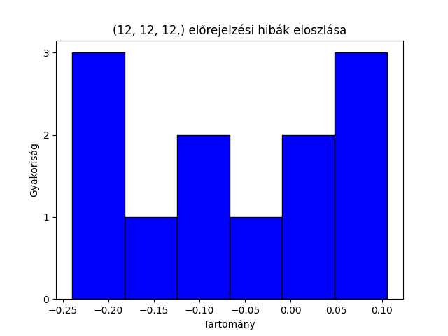
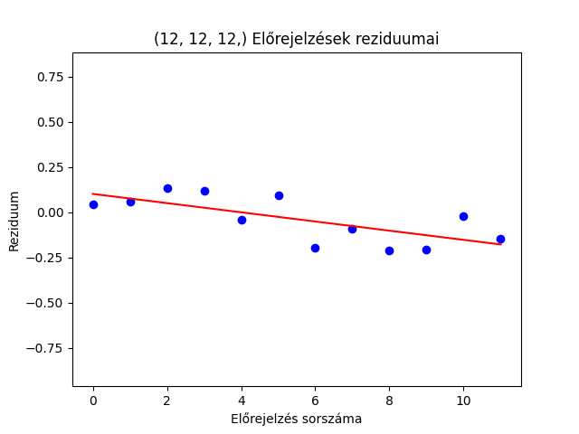
 | Hargita MLP (12, 12, 12,)
 | Valódi adat | Előrejelzés | Hiba
1 | 3.9 | 3.86 | 0.04
2 | 4 | 3.94 | 0.06
3 | 4.2 | 4.07 | 0.13 | kolmogorov smirnov teszt a normális eloszlásra
4 | 4.4 | 4.28 | 0.12 | p = 0.68
5 | 4.4 | 4.44 | -0.04 | white-teszt p = 0.24
6 | 4.5 | 4.41 | 0.09
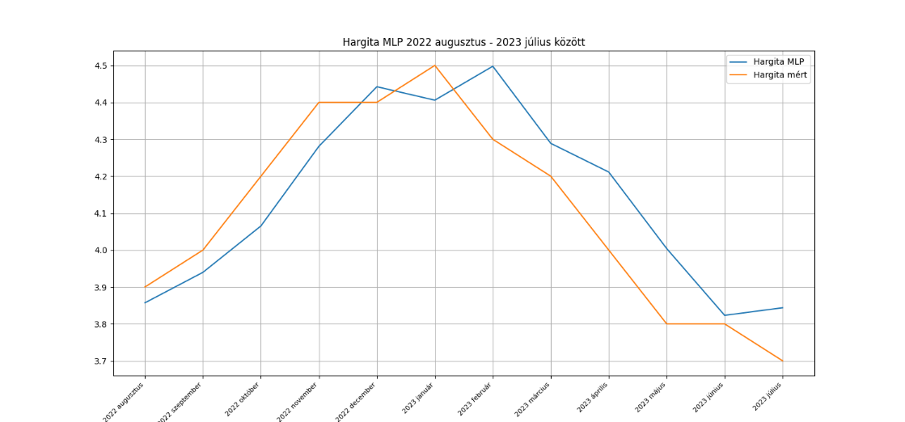
7 | 4.3 | 4.5 | -0.2
8 | 4.2 | 4.29 | -0.09
9 | 4 | 4.21 | -0.21
10 | 3.8 | 4 | -0.2
11 | 3.8 | 3.82 | -0.02
12 | 3.7 | 3.84 | -0.14
avg | 4.1 | 4.1383333333 | -0.038333333333

RRMSE | 3.14%
MSE | 1.69%
MAPE | 2.73%

Kovászna
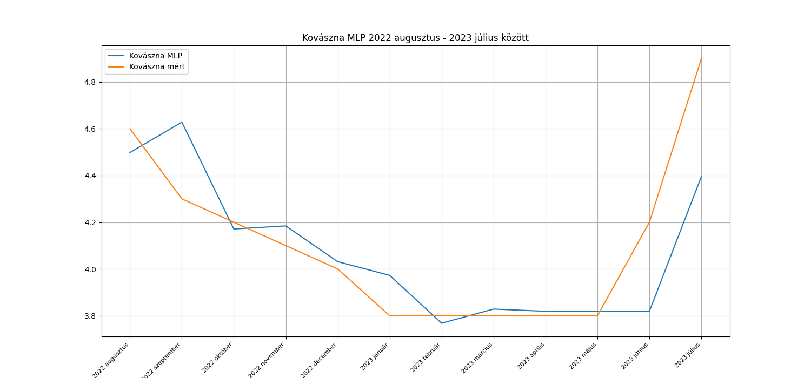
Kovászna MLP (12, 12, 12,)
Valódi adat | Előrejelzés | Hiba
4.6 | 4.5 | 0.1
4.3 | 4.63 | -0.33
4.2 | 4.17 | 0.03
4.1 | 4.18 | -0.08
4 | 4.03 | -0.03
3.8 | 3.97 | -0.17
3.8 | 3.77 | 0.03
3.8 | 3.83 | -0.03
3.8 | 3.82 | -0.02
3.8 | 3.82 | -0.02
4.2 | 3.82 | 0.38
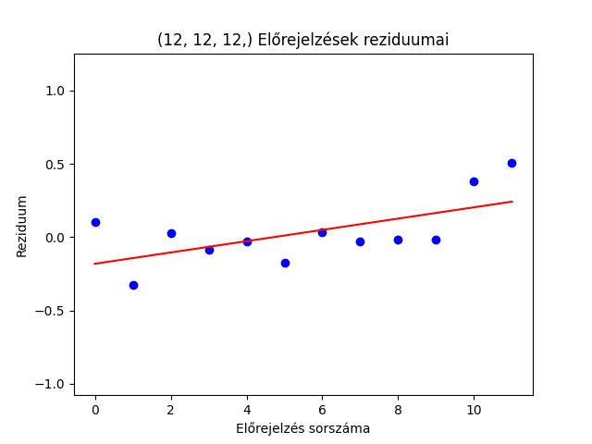
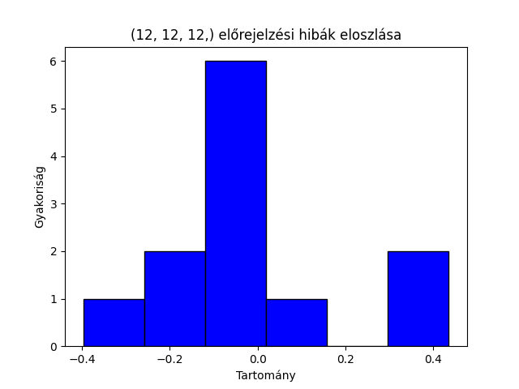
4.9 | 4.4 | 0.5
4.1083333333 | 4.0783333333 | 0.03

KS p = | 0.03691
white p = | 0.02

MSE | RRMSE | MAPE
4.66% | 5.30% | 3.44%

